工作表1
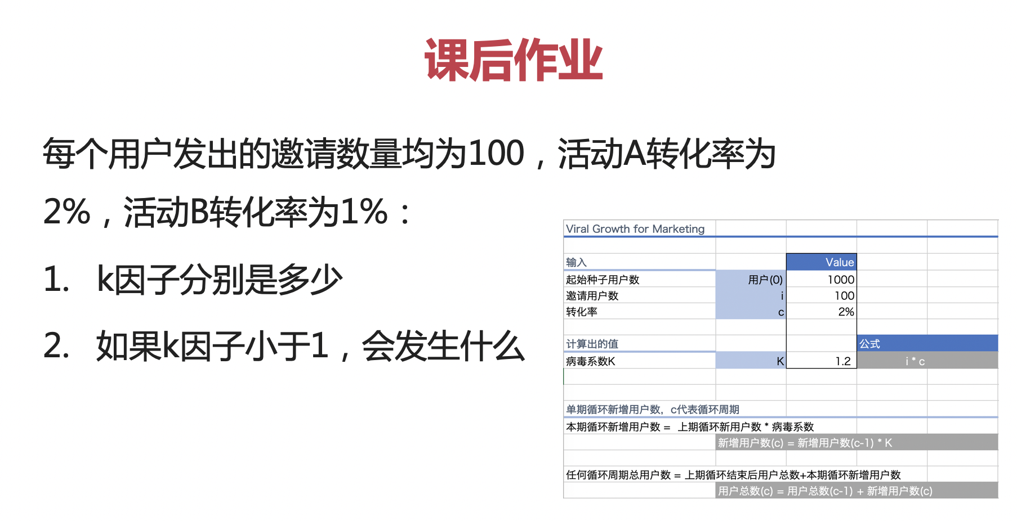
Viral Growth for Marketing

输入 |  | Value
起始种子用户数 | 用户(0) | 100
邀请用户数 | i | 100
转化率 | c | 1%

计算出的值 |  |  | 公式
病毒系数K | K | 0.9 | i * c

 |  |  |  |  |  | 1. k因子分别为 100*2%=2，100*1%=1 2. 如果k因子小于1，裂变效果随着循环周期的增加，依次递减，直到停止
单期循环新增用户数，c代表循环周期
本期循环新增用户数 = 上期循环新用户数 * 病毒系数
 | 新增用户数(c) = 新增用户数(c-1) * K

任何循环周期总用户数 = 上期循环结束后用户总数+本期循环新增用户数
 | 用户总数(c) = 用户总数(c-1) + 新增用户数(c)

例子：
病毒系数K | 0.9
循环周期 | 0 | 1 | 2 | 3 | 4 | 5 | 6 | 7 | 8 | 9 | 10 | 11 | 12 | 13 | 14 | 15 | 16 | 17 | 18 | 19 | 20 | 21 | 22 | 23 | 24 | 25 | 26 | 27 | 28 | 29 | 30 | 31 | 32 | 33 | 34 | 35 | 36 | 37 | 38 | 39
新用户加入本期循环数 |  | 90 | 81 | 73 | 66 | 59 | 53 | 48 | 43 | 39 | 35 | 31 | 28 | 25 | 23 | 21 | 19 | 17 | 15 | 14 | 12 | 11 | 10 | 9 | 8 | 7 | 6 | 6 | 5 | 5 | 4 | 4 | 3 | 3 | 3 | 3 | 2 | 2 | 2 | 2
总用户数 C(c) | 100 | 190 | 271 | 344 | 410 | 469 | 522 | 570 | 613 | 651 | 686 | 718 | 746 | 771 | 794 | 815 | 833 | 850 | 865 | 878 | 891 | 902 | 911 | 920 | 928 | 935 | 942 | 948 | 953 | 958 | 962 | 966 | 969 | 972 | 975 | 977 | 980 | 982 | 984 | 985

